Contabilidad de subproductos
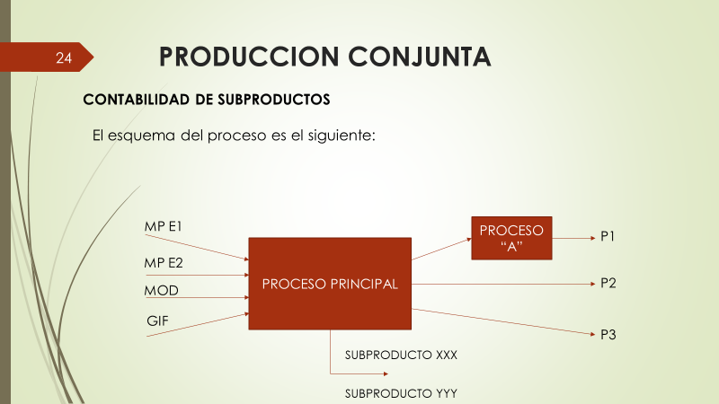

 | PRODUCTO | VOLUMEN DE PRODUCCION | PRECIO DE VENTAUNITARIO | FORMA DE ENTREGA
 | 1 | 6000 kg | 5,5 $/kg | Bolsas de 20 kg
 | 2 | 3000 kg | 6 $/kg | A granel
 | 3 | 5000 kg | 4 $/kg | A granel
 | Subprod XXX | 2000 kg | 0,50 $/kg | A granel
 | Subprod YYY | 1000 kg | 0,20 $/kg | A granel

 | PROCESO PRINCIPAL
 | DENOMINACION | CANTIDAD | COSTO
 | MP 1 | 15000 kg | 2 $/kg
 | MP 2 | 2200 kg | 4,2 $/kg
 | MOD | $ 5,500 | $ 5,500
 | GIF | $ 16,460 | $ 16,460

 | PROCESO "A" DESPUES DEL PUNTO DE SEPARACION
 | DENOMINACION | CANTIDAD | COSTO
 | MP (bolsas) |  | 1 $/bolsa
 | MOD | 300 hs | 6 $/hs
 | GIF (embolsado) |  | $ 900

Se desea saber, aplicando contabilidad de subproductos, mediangte el sistema del valor relativo de las ventas
a)- El costo de cada producto y de cada subproducto
b)- La utilidad

NOTA: para invisibilizar a los subroductos se le asigna un costo igual al ingreso que generan sus ventas

Encuentro el costo de Proceso Principal

 | COSTO PROCESO PRINCIPAL
 | DENOMINACION | CANTIDAD | COSTO UNITARIO | TOTAL
 | MP 1 | 15000 | 2 | $ 30,000
 | MP 2 | 2200 | 4.2 | $ 9,240
 | MOD |  | $ 5,500 | $ 5,500
 | GIF |  | $ 16,460 | $ 16,460
 |  |  | TOTAL PROCESO: | $ 61,200

Encuentro el costo del Proceso "A"

 | COSTO PROCESO "A" DESPUES DEL PUNTO DE SEPARACION
 | DENOMINACION | CANTIDAD | COSTO | TOTAL
 | MP (bolsas) | 300 | $ 1 | $ 300
 | MOD | 300 | $ 6 | $ 1,800
 | GIF (embolsado) | 1 | $ 900 | $ 900
 |  |  | TOTAL PROCESO "A": | $ 3,000

Para el calculo del Costo Conjunto a distribuir tengo que descontarl el ingreso generado por los subroductos

 | PRODUCTO | CANTIDAD kg | PRECIO UNITARIO $ | TOTAL
 | Subprod XXX | 2000 | 0.5 | $ 1,000
 | Subprod YYY | 1000 | 0.2 | $ 200
 | Ingreso por venta de subproductos |  |  | $ 1,200

 | Costo proceso principal |  | $ 61,200
 | Costo subroducto YYY |  | -$ 1,000
 | Costo subroducto XXX |  | -$ 200
 | COSTO CONJUNTO A DISTRIBUIR |  | $ 60,000

 |  | (1) | (2) | (3)= (1) x (2) | (4) | (5)= (3) - (4) | (6)= (5)/∑ (5) | (7)= (6) x CC | (8)= (4) + (7) | (9)= (3) - (8)
 | Producto | Cantidad (u) | Precio de venta unitario ($) | Monto de ventas | Costo despues del punto de separacion ($) | Valor Relativo de las Ventas | % de incidencia por producto | Distribución Costo Conjunto por producto | Costo Total | Utilidad
 | 1 | 6,000 | 5.5 | $ 33,000 | 3000 | $ 30,000 | 0.44 | $ 26,471 | $ 29,471 | $ 3,529
 | 2 | 3,000 | 6 | $ 18,000 | 0 | $ 18,000 | 0.26 | $ 15,882 | $ 15,882 | $ 2,118
 | 3 | 5,000 | 4 | $ 20,000 | 0 | $ 20,000 | 0.29 | $ 17,647 | $ 17,647 | $ 2,353
 |  |  | ∑ = | $ 71,000 |  | $ 68,000 | 1.00 | $ 60,000 | $ 63,000 | $ 8,000

 | RESUMIEDO

 | Ingreso por ventas |  | $ 71,000
 | Ingreso por venta de subproductos |  | $ 1,200
 | Ingreso Total |  | $ 72,200

 | Costo Total |  | $ 63,000
 | Costo de subproductos |  | $ 1,200
 | Costo Total |  | $ 64,200

 | UTILIDAD

 | Ingreso por ventas |  | $ 72,200
 | Costo Total |  | -$ 64,200
 | Utilidad |  | $ 8,000

NOTA:
El costo de cada subroducto sera igual al valor de venta del mismo:

 | Costo subproducto XXX = |  | $ 1,000
 | Costo subproducto YYY = |  | $ 200

